Portada
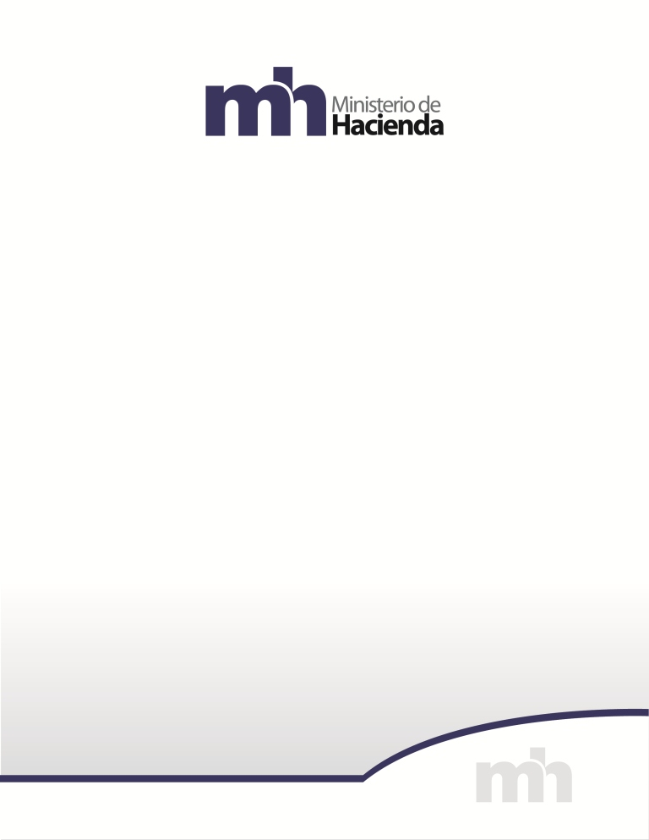

CONSOLIDACIÓN POR CLASIFICACIÓN FUNCIONAL
2025

Secretaría Técnica de la Autoridad Presupuestaria
Unidad de Análisis y Seguimiento Fiscal

